상품제안서
기성쇼핑백 2호(320x110x450mm) | 상품코드: S27507

 |  |  |  |  |  |  | 02-713-8555 | www.synergygift.co.kr
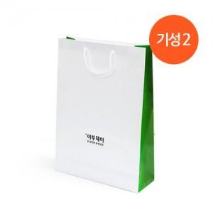 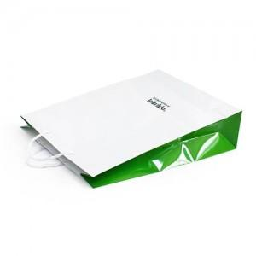

【상세/제작정보】 | <p>* 320x110x450<span id="husky_bookmark_end_1686272678930"></span>mm / 140g AT / 유광코팅 / 6mm나일론끈</p><p>* 인쇄사이즈 100x80mm​ / 청,먹,금,은박 (단면기준)</p>

【인쇄/포장옵션】 | 불박 / 포장불가능

【공급단가】 | 수량 | 300~ | 500~ | 1,000~ | 3,000~ | 5,000~
*VAT별도 | 단가 | 1,210원 | 1,170원 | 1,120원 | 1,080원 | 1,050원

【상품 URL】 | https://www.synergygift.co.kr:443/src/goods_detail.php?gdno=27507

